Thi truong VN
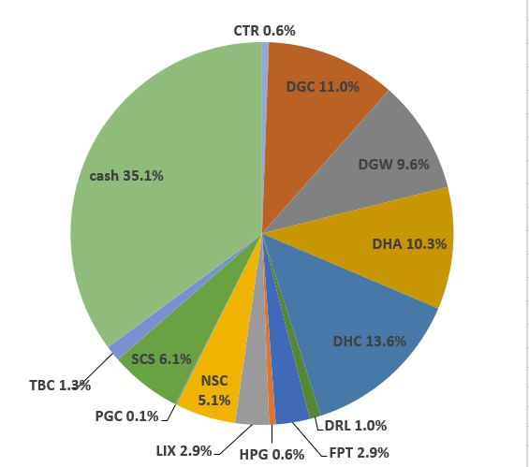
 |  |  |  |  |  |  |  |  |  |  |  | shares | kha dung | cost basis | price | gia tri von | gia tri hien tai
Total weighted average
 |  |  | 96.83%
 | Stock | owned? | %? | Current P/E | Average 5y ROC | Debt / Capital | 5y Compounding Rate | 10y Compounding Rate | 15y Compounding Rate | ben BSC: |  |  |  |  |  |  |  |  |  |  |  |  |  |  |  |  |  |  |  |  | Date | Equity | Equity % | Cash | Cash % | Total
 |  |  |  |  |  |  |  |  |  |  | tien mat |  |  |  |  |  | 16,800,305 |  |  |  |  |  |  |  |  |  |  |  |  |  | 2022-05-16 | VND 778,741,850 | 59.4% | VND 531,838,143 | 40.6% | VND 1,310,579,993
 | VPG | Yes | 5.31% | 33.1x | 13.3% | 53.2% | 66.3% | #DIV/0! | #DIV/0! |  | CTR | 1,484 | 1,484 | 69 | 72 | 101,880,000 | 106,551,200 | 50% |  |  |  |  |  |  |  |  |  |  |  |  | Nhận 500tr đầu của anh Thế
 | DGC | Yes | 8.81% | 5.3x | 22.3% | 4.1% | 42.1% | 35.1% | 7.6% |  | DGC | 3,053 | 3,053 | 78 | 65 | 238,090,000 | 199,360,900 | 50% |  |  |  |  |  |  |  |  |  |  |  |  |  |  |  |  |  | Allocation (20 May 2022):
 | DGW | Yes | 0.02% | 12.3x | 16.2% | 44.7% | 37.1% | 36.6% | #DIV/0! |  | DGW | 60 | 60 | 0 | 41 | 0 | 2,466,000 | 50%
 | HPG | Yes | 14.76% | 232.4x | 14.2% | 37.6% | 27.2% | 28.2% | 28.9% |  | DHA | 9,000 | 9,000 | 44 | 42 | 397,140,000 | 377,550,000 | 30%
 | SCS | Yes | 5.47% | 12.0x | 49.4% | 0.0% | 26.0% | #DIV/0! | #DIV/0! |  | DHC | 5,060 | 5,060 | 61 | 42 | 306,210,000 | 213,279,000 | 50%
 | CTR | Yes | 1.57% | 17.6x | 23.4% | 47.4% | 24.5% | #DIV/0! | #DIV/0! |  | FPT | 16,240 | 16,240 | 82 | 85 | 1,334,928,000 | 1,380,400,000 | 50%
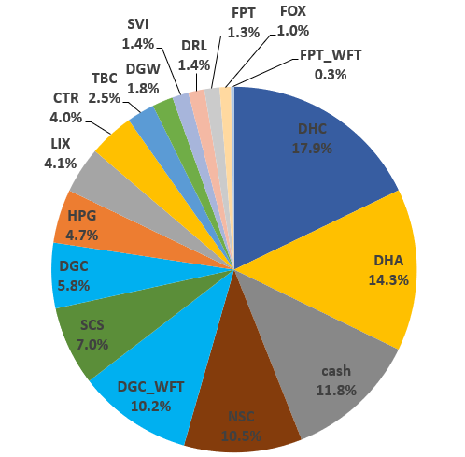
 | DCM |  |  | 5.0x | 18.0% | 0.0% | 23.7% | 47.0% | #DIV/0! |  | HPG | 8,780 | 8,780 | 24 | 25 | 213,030,000 | 220,817,000 | 50%
 | VCS | Yes | 15.61% | 8.3x | 27.3% | 22.8% | 23.4% | 26.3% | 21.3% |  | RAL | 300 | 300 | 94 | 109 | 28,050,000 | 32,760,000 | 50%
 | CAP | Yes | 0.0049971678999 | 5.7x | 43.7% | 0.0% | 22.1% | 18.3% | 31.3% |  | SCS | 2,880 | 2,880 | 87 | 68 | 250,720,000 | 196,992,000 | -
 | RAL | Yes | 5.06% | 2.4x | 10.5% | 46.7% | 20.9% | 20.3% | 21.9% |  | VCS | 8,400 | 8,400 | 76 | 60 | 634,260,000 | 499,800,000 | 50% |  |  |  |  |  |  |  |  |  |  |  |  | 2022-06-17 | VND 1,208,924,800 | 88.2% | VND 161,378,884 | 11.8% | VND 1,370,303,684
 | DHC | Yes | 13.26% | 10.1x | 10.8% | 22.8% | 19.2% | 19.1% | 20.1% |  | VPG | 3,700 | 3,700 | 28 | 19 | 103,260,000 | 70,300,000 | - |  |  |  |  |  |  |  |  |  |  |  |  |  |  |  |  |  | Allocation (17 June 2022):
 | DHA | Yes | 14.61% | 13.4x | 18.2% | 0.0% | 16.9% | 7.3% | 7.5%
 | TMP |  |  | 7.1x | 29.8% | 19.7% | 14.8% | 15.0% | 15.9%
 | FPT | Yes | 10.14% | 18.4x | 12.9% | 32.8% | 13.3% | 12.0% | 14.3%
 | REE |  |  | 7.1x | 10.4% | 37.3% | 12.4% | 16.0% | 15.9%
 | GMX |  |  |  | 24.0% | 33.9% | 11.8% | 4.7% | 11.9%
 | SVI |  |  | 6.0x | 16.3% | 16.3% | 10.7% | 11.3% | 10.2%
 | TBC | Yes | 1.70% | 6.9x | 15.6% | 10.7% | 8.3% | 6.8% | 9.7%
 | LIX |  |  | 7.8x | 28.4% | 6.1% | 8.2% | 10.4% | 10.8%
 | NSC |  |  | 5.7x | 15.7% | 15.7% | 7.6% | 13.0% | 12.9%
 | DRL |  |  | 10.3x | 45.8% | 0.0% | 7.5% | 6.8% | #DIV/0! |  |  |  |  |  | iSave | Tiền | iSave + Tiền
 | SAB |  |  | 20.6x | 27.2% | 4.0% | 5.1% | 8.1% | #DIV/0! | ben TCBS: | iSave |  |  | Giá mua trung bình | 0 | 414,922,273 | 414,922,273
 |  |  |  |  |  |  |  |  |  |  | CTR | 1,500 | 1,500 | 52.42 | 71.8 | 78,630,000 | 107,700,000 | 29,070,000 | 37.00% | more_vert
 |  |  |  |  |  |  |  |  |  |  | DGC | 12,500 | 12,500 | 63.78 | 65.3 | 797,200,000 | 816,250,000 | 19,050,000 | 2.40% | more_vert
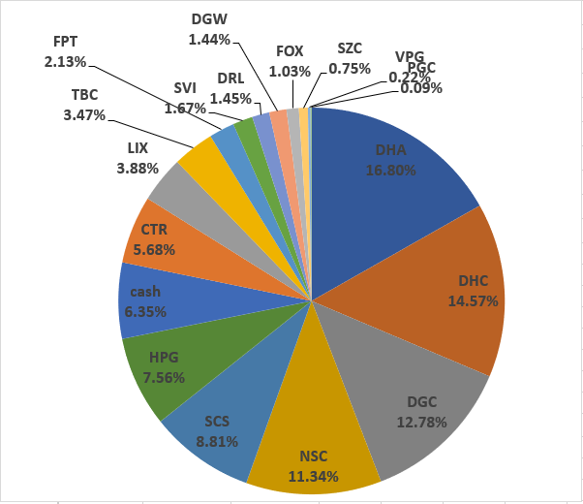
 |  |  |  |  |  |  |  |  |  |  | DHA | 23,000 | 23,000 | 26.88 | 41.95 | 618,194,000 | 964,850,000 | 346,656,000 | 56.10% | more_vert
 |  |  |  |  |  |  |  |  |  |  | DHC | 37,760 | 37,760 | 36.72 | 42.15 | 1,386,584,960 | 1,591,584,000 | 204,999,040 | 14.80% | more_vert |  |  |  |  |  |  |  |  |  |  | 2022-07-15 | VND 1,230,241,200 | 93.6% | VND 83,469,435 | 6.4% | VND 1,313,710,635
 |  |  |  |  |  |  |  |  |  |  | HPG | 54,100 | 54,100 | 18.74 | 25.15 | 1,013,996,300 | 1,360,615,000 | 346,618,700 | 34.20% | more_vert
 |  |  |  |  |  |  |  |  |  |  | RAL | 4,000 | 4,000 | 81.93 | 109.2 | 327,704,000 | 436,800,000 | 109,096,000 | 33.30% | more_vert
 |  |  |  |  |  |  |  |  |  |  | SCS | 8,000 | 8,000 | 68.6 | 68.4 | 548,808,000 | 547,200,000 | -1,608,000 | -0.30% | more_vert
 |  |  |  |  |  |  |  |  |  |  | TBC | 6,900 | 6,900 | 27.66 | 33.6 | 190,854,000 | 231,840,000 | 40,986,000 | 21.50% | more_vert
 |  |  |  |  |  |  |  |  |  |  | VCS | 24,400 | 24,400 | 53.52 | 59.5 | 1,305,839,200 | 1,451,800,000 | 145,960,800 | 11.20% | more_vert
 |  |  |  |  |  |  |  |  |  |  | VPG | 24,300 | 24,300 | 16.14 | 19 | 392,274,900 | 461,700,000 | 69,425,100 | 17.70% | more_vert
 |  |  |  |  |  |  |  |  |  |  | CAP | 1,000 | 0 | 68.2 | 68 | 68,200,000 | 68,000,000 | -200,000 | -0.30% | more_vert
 |  |  |  |  |  |  |  |  |  |  | DGC | 2,800 | 2,800 | 58.53 | 65.3 | 163,870,000 | 182,840,000 | 18,970,000 | 11.60% | more_vert
 |  |  |  |  |  |  |  |  |  |  | DHA | 15,400 | 15,400 | 38.25 | 41.95 | 589,019,200 | 646,030,000 | 57,010,800 | 9.70% | more_vert
 |  |  |  |  |  |  |  |  |  |  | HPG | 17,000 | 17,000 | 22.76 | 25.15 | 386,920,000 | 427,550,000 | 40,630,000 | 10.50% | more_vert
 |  |  |  |  |  |  |  |  |  |  | RAL | 2,000 | 2,000 | 109.15 | 109.2 | 218,304,000 | 218,400,000 | 96,000 | 0.00% | more_vert
 |  |  |  |  |  |  |  |  |  |  | VCS | 2,900 | 2,900 | 56.62 | 59.5 | 164,200,900 | 172,550,000 | 8,349,100 | 5.10% | more_vert
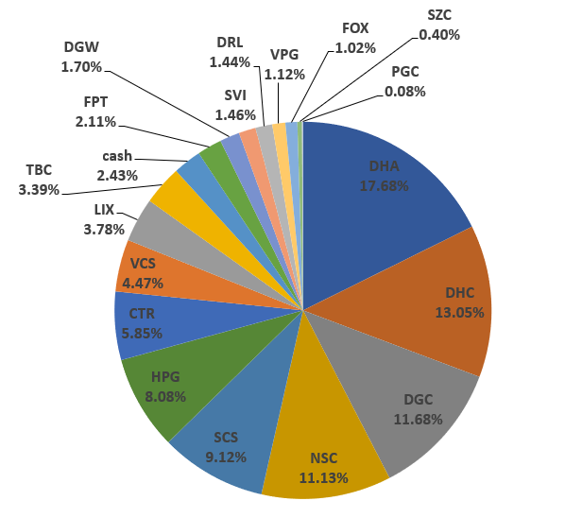
 |  |  |  |  |  |  |  |  |  |  | VPG | 10,000 | 0 | 19.51 | 19 | 195,060,000 | 190,000,000 | -5,060,000 | -2.60% |  |  |  |  |  |  |  |  |  |  |  | 2022-08-15 | VND 1,361,624,000 | 97.6% | VND 33,865,534 | 2.4% | VND 1,395,489,534
 |  |  |  |  |  |  |  |  |  |  |  |  |  |  |  |  |  |  |  |  |  |  |  |  |  |  |  |  |  |  | truoc khi nhan co phieu cua ba

VCS | VND 2,124,150,000
HPG | VND 2,008,982,000
DHA | VND 1,988,430,000
DHC | VND 1,804,863,000
FPT | VND 1,380,400,000
DGC | VND 1,198,450,900
SCS | VND 744,192,000
VPG | VND 722,000,000
RAL | VND 687,960,000
iSave | VND 414,922,273
TBC | VND 231,840,000
CTR | VND 214,251,200
CAP | VND 68,000,000
tien mat | VND 16,800,305
DGW | VND 2,466,000
 |  |  |  |  |  |  |  |  |  |  |  |  |  | Mã | Tổng giá trị |  | Tổng số cổ phiếu | Cost basis per share
 |  |  |  |  |  |  |  |  |  | tien mat | 16,800,305 | tien mat | 16,800,305 | tien mat | VND 16,800,305 | 0.12% | 0 | VND 0 | VCS | VND 2,124,150,000 | 15.61%
 |  |  |  |  |  |  |  |  |  | CTR | 106,551,200 | CTR | 106,551,200 | CTR | VND 214,251,200 | 1.57% | 2984 | VND 71,800 | HPG | VND 2,008,982,000 | 14.76% |  |  |  |  |  |  |  |  |  | 2022-08-24 | VND 9,976,625,500 | 99.6% | VND 42,451,187 | 0.4% | VND 10,019,076,687
 |  |  |  |  |  |  |  |  |  | DGC | 199,360,900 | DGC | 199,360,900 | DGC | VND 1,198,450,900 | 8.81% | 15553 | VND 77,056 | DHA | VND 1,988,430,000 | 14.61% |  |  |  |  |  |  |  |  |  | da nhan 100k FPT cua ba
 |  |  |  |  |  |  |  |  |  | DGW | 2,466,000 | DGW | 2,466,000 | DGW | VND 2,466,000 | 0.02% | 60 | VND 41,100 | DHC | VND 1,804,863,000 | 13.26%
 |  |  |  |  |  |  |  |  |  | DHA | 377,550,000 | DHA | 377,550,000 | DHA | VND 1,988,430,000 | 14.61% | 32000 | VND 62,138 | FPT | VND 1,380,400,000 | 10.14% |  |  |  |  |  |  |  |  |  | 2022-08-29 | VND 9,783,524,100 | 78.3% | VND 2,715,961,443 | 21.7% | VND 12,499,485,543
 |  |  |  |  |  |  |  |  |  | DHC | 213,279,000 | DHC | 213,279,000 | DHC | VND 1,804,863,000 | 13.26% | 42820 | VND 42,150 | DGC | VND 1,198,450,900 | 8.81% |  |  |  |  |  |  |  |  |  | da nhan 2,5 ti cua ba
 |  |  |  |  |  |  |  |  |  | FPT | 1,380,400,000 | FPT | 1,380,400,000 | FPT | VND 1,380,400,000 | 10.14% | 16240 | VND 85,000 | SCS | VND 744,192,000 | 5.47%
 |  |  |  |  |  |  |  |  |  | HPG | 220,817,000 | HPG | 220,817,000 | HPG | VND 2,008,982,000 | 14.76% | 62880 | VND 31,949 | VPG | VND 722,000,000 | 5.31% |  |  |  |  |  |  |  |  |  | 2022-09-05 | VND 9,723,526,600 | 75.0% | VND 3,237,423,683 | 25.0% | VND 12,960,950,283
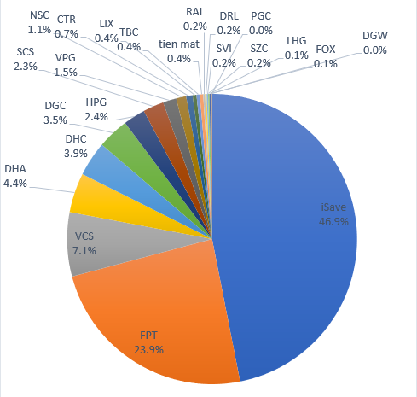
 |  |  |  |  |  |  |  |  |  | RAL | 32,760,000 | RAL | 32,760,000 | RAL | VND 687,960,000 | 5.06% | 4300 | VND 159,991 | RAL | VND 687,960,000 | 5.06% |  |  |  |  |  |  |  |  |  | da nhan 500tr cua anh The
 |  |  |  |  |  |  |  |  |  | SCS | 196,992,000 | SCS | 196,992,000 | SCS | VND 744,192,000 | 5.47% | 10880 | VND 68,400 | iSave | VND 414,922,273 | 3.05%
 |  |  |  |  |  |  |  |  |  | VCS | 499,800,000 | VCS | 499,800,000 | VCS | VND 2,124,150,000 | 15.61% | 32800 | VND 64,761 | TBC | VND 231,840,000 | 1.70% |  |  |  |  |  |  |  |  |  | 2022-10-06 | VND 6,430,754,600 | 52.7% | VND 5,765,427,789 | 47.3% | VND 12,196,182,389
 |  |  |  |  |  |  |  |  |  | VPG | 70,300,000 | VPG | 70,300,000 | VPG | VND 722,000,000 | 5.31% | 28000 | VND 25,786 | CTR | VND 214,251,200 | 1.57%
 |  |  |  |  |  |  |  |  |  |  | 0 |  | - | iSave | VND 414,922,273 | 3.05% | 0 | VND 0 | CAP | VND 68,000,000 | 0.50%
 |  |  |  |  |  |  |  |  |  |  | 0 |  | - | TBC | VND 231,840,000 | 1.70% | 6900 | VND 33,600 | tien mat | VND 16,800,305 | 0.12%
 |  |  |  |  |  |  |  |  |  |  | 0 |  | - | CAP | VND 68,000,000 | 0.50% | 1000 | VND 68,000 | DGW | VND 2,466,000 | 0.02%
 |  |  |  |  |  |  |  |  |  |  | 0 |  | - |  |  |  | 0 | VND 0
 |  |  |  |  |  |  |  |  |  |  | 0 |  | - |  |  |  | 0 | VND 0
 |  |  |  |  |  |  |  |  |  |  | 0 |  | - |  |  |  | 0 | VND 0
 |  |  |  |  |  |  |  |  |  |  | 0 |  | - |  |  |  | 0 | VND 0
 |  |  |  |  |  |  |  |  |  |  | 0 |  | - |  |  |  | 0 | VND 0
 |  |  |  |  |  |  |  |  |  |  | 0 |  | - |  |  |  | 0 | VND 0
 |  |  |  |  |  |  |  |  |  |  | iSave + Tiền |  | iSave + Tiền |  |  |  | 0 | VND 0
 |  |  |  |  |  |  |  |  |  | iSave | 414,922,273 | iSave | 414,922,273 |  |  |  | 0 | VND 0
 |  |  |  |  |  |  |  |  |  | CTR | 107,700,000 | CTR | 107,700,000 |  |  |  | 0 | VND 0
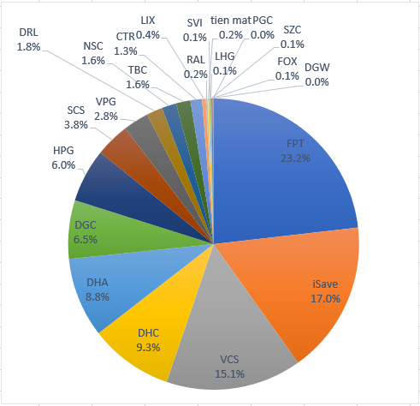
 |  |  |  |  |  |  |  |  |  | DGC | 816,250,000 | DGC | 816,250,000 |  |  |  | 0 | VND 0
 |  |  |  |  |  |  |  |  |  | DHA | 964,850,000 | DHA | 964,850,000 |  |  |  | 0 | VND 0 |  |  |  |  |  |  |  |  |  |  |  |  |  | Equity | Equity % | Cash | Cash % | Total
 |  |  |  |  |  |  |  |  |  | DHC | 1,591,584,000 | DHC | 1,591,584,000 |  |  |  | 0 | VND 0 |  |  |  |  |  |  |  |  |  |  |  |  | 2023-01-08 | VND 10,114,944,000 | 82.9% | VND 2,090,468,393 | 17.1% | VND 12,205,412,393
 |  |  |  |  |  |  |  |  |  | HPG | 1,360,615,000 | HPG | 1,360,615,000 |  |  |  | 0 | VND 0
 |  |  |  |  |  |  |  |  |  | RAL | 436,800,000 | RAL | 436,800,000 |  |  |  | 0 | VND 0
 |  |  |  |  |  |  |  |  |  | SCS | 547,200,000 | SCS | 547,200,000 |  |  |  | 0 | VND 0
 |  |  |  |  |  |  |  |  |  | TBC | 231,840,000 | TBC | 231,840,000 |  |  |  | 0 | VND 0
 |  |  |  |  |  |  |  |  |  | VCS | 1,451,800,000 | VCS | 1,451,800,000 |  |  |  | 0 | VND 0
 |  |  |  |  |  |  |  |  |  | VPG | 461,700,000 | VPG | 461,700,000 |  |  |  | 0 | VND 0
 |  |  |  |  |  |  |  |  |  | CAP | 68,000,000 | CAP | 68,000,000 |  |  |  | 0 | VND 0
 |  |  |  |  |  |  |  |  |  | DGC | 182,840,000 | DGC | 182,840,000 |  |  |  | 0 | VND 0
 |  |  |  |  |  |  |  |  |  | DHA | 646,030,000 | DHA | 646,030,000 |  |  |  | 0 | VND 0
 |  |  |  |  |  |  |  |  |  | HPG | 427,550,000 | HPG | 427,550,000 |  |  |  | 0 | VND 0
 |  |  |  |  |  |  |  |  |  | RAL | 218,400,000 | RAL | 218,400,000 |  |  |  | 0 | VND 0
 |  |  |  |  |  |  |  |  |  | VCS | 172,550,000 | VCS | 172,550,000 |  |  |  | 0 | VND 0
 |  |  |  |  |  |  |  |  |  | VPG | 190,000,000 | VPG | 190,000,000 |  |  |  | 0 | VND 0
 |  |  |  |  |  |  |  |  |  |  | 0 |  | - |  |  |  | 0 | VND 0
 |  |  |  |  |  |  |  |  |  |  |  | Tong cong: | 13,607,707,678

 |  |  |  |  |  |  |  |  |  |  |  | tong cong cash | 431,722,578

 |  |  |  |  |  |  |  |  |  |  |  |  |  |  |  |  |  |  |  |  |  |  |  |  |  |  |  |  |  |  |  | Equity | Equity % | Cash | Cash % | Total
 |  |  |  |  |  |  |  |  |  |  |  |  |  |  |  |  |  |  |  |  |  |  |  |  |  |  |  |  |  |  | 2023-01-22 | VND 10,397,047,300 | 83.2% | VND 2,099,269,558 | 16.8% | VND 12,496,316,858

 |  |  |  |  |  |  |  |  |  |  |  |  |  |  |  |  |  |  |  |  |  |  |  |  |  |  |  |  |  |  | 2023-05-15 | VND 11,380,909,400 | 94.3% | VND 693,901,579 | 5.7% | VND 12,074,810,979

 |  |  |  |  |  |  |  |  |  |  |  |  |  |  |  |  |  |  |  |  |  |  |  |  |  |  |  |  | % Dividend yield thực tế | Cổ tức tiền năm ngoái
 |  |  |  |  |  |  |  |  |  |  |  |  |  |  |  |  |  |  |  |  |  |  |  |  |  |  |  |  | 3.49% | VND 411,832,600 | 2023-05-29 | VND 11,293,482,400 | 95.6% | VND 519,349,268 | 4.4% | VND 11,812,831,668

 |  |  |  |  |  |  |  |  |  |  |  |  |  |  |  |  |  |  |  |  |  |  |  |  |  |  |  |  |  |  | 2023-06-02 | VND 11,255,790,000 | 90.2% | VND 1,222,234,363 | 9.8% | VND 12,478,024,363

 |  |  |  |  |  |  |  |  |  |  |  |  |  |  |  |  |  |  |  |  |  |  |  |  |  |  |  |  |  |  | 2023-06-08 | VND 12,339,759,200 | 95.3% | VND 612,984,140 | 4.7% | VND 12,952,743,340

 |  |  |  |  |  |  |  |  |  |  |  |  |  |  |  |  |  |  |  |  |  |  |  |  |  |  |  |  | Tong cong: | 13,607,707,678 | 2023-06-21 | VND 13,172,097,200 | 98.2% | VND 239,863,733 | 1.8% | VND 13,411,960,933

 |  |  |  |  |  |  |  |  |  |  |  |  |  |  |  |  |  |  |  |  |  |  |  |  |  |  |  |  | tong cong cash | 431,722,578 | 2023-06-23 | VND 13,175,985,100 | 96.8% | VND 431,722,578 | 3.2% | VND 13,607,707,678
 |  |  |  |  |  |  |  |  |  |  |  |  |  |  |  |  |  |  |  |  |  |  |  |  |  |  |  |  |  | ô xanh thì điền vào
 |  |  |  |  |  |  |  |  |  |  |  | CTR | 1,500 | 1,500 | 52.42 | 71.8 | 78,630,000 | 107,700,000 | 29,070,000 | 37.00% | more_vert |  | more_vert
 |  |  |  |  |  |  |  |  |  |  |  | DGC | 12,500 | 12,500 | 63.78 | 65.3 | 797,200,000 | 816,250,000 | 19,050,000 | 2.40% | more_vert |  | more_vert
 |  |  |  |  |  |  |  |  |  |  |  | DHA | 23,000 | 23,000 | 26.88 | 41.95 | 618,194,000 | 964,850,000 | 346,656,000 | 56.10% | more_vert |  | more_vert
 |  |  |  |  |  |  |  |  |  |  |  | DHC | 37,760 | 37,760 | 36.72 | 42.15 | 1,386,584,960 | 1,591,584,000 | 204,999,040 | 14.80% | more_vert |  | more_vert
 |  |  |  |  |  |  |  |  |  |  |  | HPG | 54,100 | 54,100 | 18.74 | 25.15 | 1,013,996,300 | 1,360,615,000 | 346,618,700 | 34.20% | more_vert |  | more_vert
 |  |  |  |  |  |  |  |  |  |  |  | RAL | 4,000 | 4,000 | 81.93 | 109.2 | 327,704,000 | 436,800,000 | 109,096,000 | 33.30% | more_vert |  | more_vert
 |  |  |  |  |  |  |  |  |  |  |  | SCS | 8,000 | 8,000 | 68.6 | 68.4 | 548,808,000 | 547,200,000 | -1,608,000 | -0.30% | more_vert |  | more_vert
 |  |  |  |  |  |  |  |  |  |  |  | TBC | 6,900 | 6,900 | 27.66 | 33.6 | 190,854,000 | 231,840,000 | 40,986,000 | 21.50% | more_vert |  | more_vert
 |  |  |  |  |  |  |  |  |  |  |  | VCS | 24,400 | 24,400 | 53.52 | 59.5 | 1,305,839,200 | 1,451,800,000 | 145,960,800 | 11.20% | more_vert |  | more_vert
 |  |  |  |  |  |  |  |  |  |  |  | VPG | 24,300 | 24,300 | 16.14 | 19 | 392,274,900 | 461,700,000 | 69,425,100 | 17.70% | more_vert |  | more_vert
 |  |  |  |  |  |  |  |  |  |  |  | CAP | 1,000 | 0 | 68.2 | 68 | 68,200,000 | 68,000,000 | -200,000 | -0.30% | more_vert |  | more_vert
 |  |  |  |  |  |  |  |  |  |  |  | DGC | 2,800 | 2,800 | 58.53 | 65.3 | 163,870,000 | 182,840,000 | 18,970,000 | 11.60% | more_vert |  | more_vert
 |  |  |  |  |  |  |  |  |  |  |  | DHA | 15,400 | 15,400 | 38.25 | 41.95 | 589,019,200 | 646,030,000 | 57,010,800 | 9.70% | more_vert |  | more_vert
 |  |  |  |  |  |  |  |  |  |  |  | HPG | 17,000 | 17,000 | 22.76 | 25.15 | 386,920,000 | 427,550,000 | 40,630,000 | 10.50% | more_vert
 |  |  |  |  |  |  |  |  |  |  |  | RAL | 2,000 | 2,000 | 109.15 | 109.2 | 218,304,000 | 218,400,000 | 96,000 | 0.00% | more_vert
 |  |  |  |  |  |  |  |  |  |  |  | VCS | 2,900 | 2,900 | 56.62 | 59.5 | 164,200,900 | 172,550,000 | 8,349,100 | 5.10% | more_vert
 |  |  |  |  |  |  |  |  |  |  |  | VPG | 10,000 | 0 | 19.51 | 19 | 195,060,000 | 190,000,000 | -5,060,000 | -2.60%

 |  |  |  |  |  |  |  |  |  |  |  |  |  |  | CTR | 1,484 | 1,484 | 68.65 | 71.8 | 101,880,000 | 106,551,200 | 50% | 0 | 0 | 0 | 3.20% | 4,671,200 | 4.50%
 |  |  |  |  |  |  |  |  |  |  |  | Mua |  | 101070041 | DGC | 3,053 | 3,053 | 77.99 | 65.3 | 238,090,000 | 199,360,900 | 50% | 0 | 0 | 0 | 6.00% | -38,729,100 | -16.20%
 |  |  |  |  |  |  |  |  |  |  |  | Mua |  | 101070041 | DGW | 60 | 60 | 0 | 41.1 | 0 | 2,466,000 | 50% | 0 | 0 | 0 | 0.10% | 2,466,000 | %
 |  |  |  |  |  |  |  |  |  |  |  | Mua |  | 101070041 | DHA | 9,000 | 9,000 | 44.13 | 41.95 | 397,140,000 | 377,550,000 | 30% | 0 | 0 | 0 | 11.40% | -19,590,000 | -4.90%
 |  |  |  |  |  |  |  |  |  |  |  | Mua |  | 101070041 | DHC | 5,060 | 5,060 | 60.52 | 42.15 | 306,210,000 | 213,279,000 | 50% | 0 | 0 | 0 | 6.50% | -92,931,000 | -30.30%
 |  |  |  |  |  |  |  |  |  |  |  | Mua |  | 101070041 | FPT | 16,240 | 16,240 | 82.2 | 85 | 1,334,928,000 | 1,380,400,000 | 50% | 0 | 0 | 0 | 41.80% | 45,472,000 | 3.40%
 |  |  |  |  |  |  |  |  |  |  |  | Mua |  | 101070041 | HPG | 8,780 | 8,780 | 24.26 | 25.15 | 213,030,000 | 220,817,000 | 50% | 0 | 0 | 0 | 6.70% | 7,787,000 | 3.60%
 |  |  |  |  |  |  |  |  |  |  |  | Mua |  | 101070041 | RAL | 300 | 300 | 93.5 | 109.2 | 28,050,000 | 32,760,000 | 50% | 0 | 0 | 0 | 1.00% | 4,710,000 | 16.70%
 |  |  |  |  |  |  |  |  |  |  |  | Mua |  | 101070041 | SCS | 2,880 | 2,880 | 87.06 | 68.4 | 250,720,000 | 196,992,000 | - | 0 | 0 | 0 | 6.00% | -53,728,000 | -21.40%
 |  |  |  |  |  |  |  |  |  |  |  | Mua |  | 101070041 | VCS | 8,400 | 8,400 | 75.51 | 59.5 | 634,260,000 | 499,800,000 | 50% | 0 | 0 | 0 | 15.10% | -134,460,000 | -21.20%
 |  |  |  |  |  |  |  |  |  |  |  | Mua |  | 101070041 | VPG | 3,700 | 3,700 | 27.91 | 19 | 103,260,000 | 70,300,000 | - | 0 | 0 | 0

